行政事業レビューシート
 |  |  |  |  |  |  |  |  |  |  |  |  |  | 事業番号 |  |  |  | 2021 |  |  | - | 消費 |  |  | - | 20 |  | - | 0018
令和3年度行政事業レビューシート |  |  |  |  |  |  |  |  |  |  |  |  |  |  |  |  |  |  |  |  | （ | 消費者庁 |  |  |  |  |  |  |  |  |  | ）
事業名 |  |  |  | 消費者事故等に関する情報の集約・発信等の施策の推進 |  |  |  |  |  |  |  |  |  |  | 担当部局庁 |  |  |  | 消費者庁 |  |  |  |  |  |  |  | 作成責任者
事業開始年度 |  |  |  | 平成21年度 |  |  |  | 事業終了 （予定）年度 |  |  | 終了予定なし |  |  |  | 担当課室 |  |  |  | 消費者安全課 |  |  |  |  |  |  |  | 課長 大森 崇利
会計区分 |  |  |  | 一般会計
根拠法令 （具体的な 条項も記載） |  |  |  | 消費者安全法第12条等 |  |  |  |  |  |  |  |  |  |  | 関係する 計画、通知等 |  |  |  | 消費者基本計画（令和３年６月15日閣議決定） 第５章１（１）①②③（４） 消費者基本計画工程表（令和３年６月15日改定） Ⅰ（１）①エ、②アイ、③エ、（４）②
主要政策・施策 |  |  |  | - |  |  |  |  |  |  |  |  |  |  | 主要経費 |  |  |  | その他の事項経費
事業の目的 （目指す姿を簡潔に。3行程度以内） |  |  |  | 消費者事故等の発生を防止し、その拡大を防ぐことを目的とする。
事業概要 （5行程度以内。別添可） |  |  |  | ・行政機関や事業者から関係法令の規定に基づき事故情報を集約するとともに、医療機関を含め多様な主体から事故情報を幅広く収集する。 ・集約した事故情報は定期的に公表するとともに、事故情報を点検し、消費者への注意喚起、事業者への働き掛け等を行う。 ・重大事故等が発生した場合の緊急時には、必要に応じ関係省庁による緊急対策本部等を設置し、的確に対応する。 ・子供の事故に関する情報等の分析を基に、保護者等へ向けた注意喚起等の情報提供や事故防止に資する啓発資料の作成・普及啓発活動を行う。 ・製造物責任法に関する裁判例を収集、分析した上で、論点別に裁判例を抽出、整理、公表する。
実施方法 |  |  |  | 直接実施、委託・請負
予算額・ 執行額 （単位:百万円） |  |  |  |  |  |  |  |  | 平成30年度 |  |  |  | 令和元年度 |  |  |  |  | 令和2年度 |  |  |  |  | 令和3年度 |  |  |  |  | 令和4年度要求
 |  |  |  | 予算の状況 |  | 当初予算 |  |  | 124 |  |  |  | 113 |  |  |  |  | 111 |  |  |  |  | 91 |  |  |  |  | 88
 |  |  |  |  |  | 補正予算 |  |  | - |  |  |  | - |  |  |  |  | - |  |  |  |  | -
 |  |  |  |  |  | 前年度から繰越し |  |  | - |  |  |  | - |  |  |  |  | - |  |  |  |  | - |  |  |  |  | -
 |  |  |  |  |  | 翌年度へ繰越し |  |  | - |  |  |  | - |  |  |  |  | - |  |  |  |  | -
 |  |  |  |  |  | 予備費等 |  |  | - |  |  |  | - |  |  |  |  | - |  |  |  |  | -
 |  |  |  |  |  | 計 |  |  | 124 |  |  |  | 113 |  |  |  |  | 111 |  |  |  |  | 91 |  |  |  |  | 88
 |  |  |  | 執行額 |  |  |  |  | 92 |  |  |  | 91 |  |  |  |  | 93
 |  |  |  | 執行率（％） |  |  |  |  | 74% |  |  |  | 81% |  |  |  |  | 84%
 |  |  |  | 当初予算＋補正予算に対する執行額の割合（％） |  |  |  |  | 74% |  |  |  | 81% |  |  |  |  | 84%
令和3・4年度 予算内訳 （単位：百万円） |  |  |  | 歳出予算目 |  |  |  |  | 令和3年度当初予算 |  |  |  | 令和4年度要求 |  |  |  |  | 主な増減理由
 |  |  |  | 非常勤職員手当 |  |  |  |  | 44 |  |  |  | 44
 |  |  |  | 消費者政策調査費 |  |  |  |  | 36 |  |  |  | 36
 |  |  |  | 情報処理業務庁費 |  |  |  |  | 4 |  |  |  | 1
 |  |  |  | 職員旅費 |  |  |  |  | 4 |  |  |  | 4
 |  |  |  | 委員等旅費 |  |  |  |  | 3 |  |  |  | 3
 |  |  |  | 計 |  |  |  |  | 91 |  |  |  | 88
成果目標及び 成果実績 （アウトカム） |  |  |  | 定量的な成果目標 |  |  |  |  | 成果指標 |  |  |  |  |  |  | 単位 |  |  | 平成30年度 |  | 令和元年度 |  |  | 令和2年度 |  |  | 中間目標 |  |  | 目標最終年度
 |  |  |  |  |  |  |  |  |  |  |  |  |  |  |  |  |  |  |  |  |  |  |  |  |  |  | - |  | 年度 | - | 年度
 |  |  |  | - |  |  |  |  | - |  |  |  |  |  | 成果実績 | - |  |  | - |  | - |  |  | - |  |  | - |  |  | -
 |  |  |  |  |  |  |  |  |  |  |  |  |  |  | 目標値 | - |  |  | - |  | - |  |  | - |  |  | - |  |  | -
 |  |  |  |  |  |  |  |  |  |  |  |  |  |  | 達成度 | ％ |  |  | - |  | - |  |  | - |  |  | - |  |  | -
根拠として用いた 統計・データ名 （出典） |  |  |  | -

定量的な成果目標の設定が困難な場合 | 定量的な目標が設定できない理由及び定性的な成果目標 |  |  | 定量的な目標が設定できない理由 |  |  |  |  |  |  |  |  |  |  |  | 定性的な成果目標と平成30～令和2年度の達成状況・実績

 |  |  |  | 本事業の目的は、消費者事故等の発生を防止し、また、その拡大を防ぐことであるが、消費者に通知や報告として寄せられる事故件数の推移は、製品等の改良、事業者の取組、法制度の周知等社会のあらゆる要素によって決まるものであり、本事業の施策をもって事故件数の増減を分析・評価することはできないため、定量的な目標を設定することは困難。 |  |  |  |  |  |  |  |  |  |  |  | 消費者事故等の発生を防止し、またその拡大を防ぐため、迅速・的確な事故情報の収集・分析・原因究明及び消費者に向けた効果的な情報発信に資する施策を推進する。

 | 事業の妥当性を検証するための代替的な達成目標及び実績 |  |  | 代替目標 |  |  |  |  | 代替指標 |  |  |  |  |  |  | 単位 |  |  | 平成30年度 |  | 令和元年度 |  |  | 令和2年度 |  |  | 中間目標 |  |  | 目標最終年度
 |  |  |  |  |  |  |  |  |  |  |  |  |  |  |  |  |  |  |  |  |  |  |  |  |  |  | - |  | 年度 | - | 年度
 |  |  |  | 消費者安全に係るウェブサイトへのアクセスによって、消費者安全に関する情報への関心度を測る。なお、目標値については、消費者事故等の発生状況等に左右されるものであることから事前に設定することは困難。 |  |  |  |  | 消費者庁ウェブサイトにおける消費者安全に関するウェブサイトへの１か月当たりの平均アクセス数。 |  |  |  |  |  | 実績 | 万件 |  |  | 59 |  | 48 |  |  | 41 |  |  | - |  |  | -
 |  |  |  |  |  |  |  |  |  |  |  |  |  |  | 目標値 | - |  |  | - |  | - |  |  | - |  |  | - |  |  | -
 |  |  |  |  |  |  |  |  |  |  |  |  |  |  | 達成度 | ％ |  |  | - |  | - |  |  | - |  |  | - |  |  | -
活動指標及び 活動実績 （アウトプット） |  |  |  | 活動指標 |  |  |  |  |  |  |  |  |  |  |  | 単位 |  |  | 平成30年度 |  | 令和元年度 |  |  | 令和2年度 |  |  | 3年度 活動見込 |  |  | 4年度 活動見込
 |  |  |  | 消費者安全法に基づく消費者事故等の通知及び消費生活用製品安全法に基づく重大製品事故の報告を基に把握した事故情報を踏まえ、消費者事故等の拡大防止等の観点から消費者に向けて行った注意喚起（消費者安全法に基づく注意喚起等を含む。）。 |  |  |  |  |  |  |  |  |  |  | 活動実績 | 件 |  |  | 12 |  | 18 |  |  | 17 |  |  | - |  |  | -
 |  |  |  |  |  |  |  |  |  |  |  |  |  |  | 当初見込み | - |  |  | - |  | - |  |  | - |  |  | - |  |  | -
活動指標及び 活動実績 （アウトプット） |  |  |  | 活動指標 |  |  |  |  |  |  |  |  |  |  |  | 単位 |  |  | 平成30年度 |  | 令和元年度 |  |  | 令和2年度 |  |  | 3年度 活動見込 |  |  | 4年度 活動見込
 |  |  |  | 子供の事故防止に関する情報発信（Twitter） |  |  |  |  |  |  |  |  |  |  | 活動実績 | 件 |  |  | 122 |  | 91 |  |  | 95 |  |  | - |  |  | -
 |  |  |  |  |  |  |  |  |  |  |  |  |  |  | 当初見込み | 件 |  |  | 100 |  | 100 |  |  | 100 |  |  | 80 |  |  | -
活動指標及び 活動実績 （アウトプット） |  |  |  | 活動指標 |  |  |  |  |  |  |  |  |  |  |  | 単位 |  |  | 平成30年度 |  | 令和元年度 |  |  | 令和2年度 |  |  | 3年度 活動見込 |  |  | 4年度 活動見込
 |  |  |  | 「子どもを事故から守る！Twitter」のフォロワー数（年度末時点） |  |  |  |  |  |  |  |  |  |  | 活動実績 | 件 |  |  | 6,000 |  | 9,000 |  |  | 12,000 |  |  | - |  |  | -
 |  |  |  |  |  |  |  |  |  |  |  |  |  |  | 当初見込み | - |  |  | - |  | - |  |  | - |  |  | - |  |  | -
活動指標及び 活動実績 （アウトプット） |  |  |  | 活動指標 |  |  |  |  |  |  |  |  |  |  |  | 単位 |  |  | 平成30年度 |  | 令和元年度 |  |  | 令和2年度 |  |  | 3年度 活動見込 |  |  | 4年度 活動見込
 |  |  |  | 子供の事故防止に関する情報発信（メールマガジン） |  |  |  |  |  |  |  |  |  |  | 活動実績 | 件 |  |  | 50 |  | 50 |  |  | 55 |  |  | - |  |  | -
 |  |  |  |  |  |  |  |  |  |  |  |  |  |  | 当初見込み | 件 |  |  | 50 |  | 50 |  |  | 50 |  |  | 40 |  |  | -
...
 |  | 点検結果 |  | ・事業単位の整理に伴い、子どもの事故防止に関する記載を統合した。 ・政策評価の測定指標を事故情報データバンクへの年間登録件数及び１か月当たりの平均アクセス数に変更した。 ・関係行政機関等から収集した消費者事故等の情報を基に、消費者への注意喚起を実施し、消費者被害の発生・拡大防止に努めた。 ・消費者事故等の情報が適切に消費者庁に通知されるよう、様々な機会を通じて、消費者安全法の通知制度について関係行政機関及び都道府県に説明した。 ・緊急事態等を想定した対応訓練を、関係省庁と連携して実施（令和２年12月）し、緊急事態における初動対応の確認等を行った。
 |  |  | 0013
 |  |  | 0015
 |  |  | 0016
 |  |  | 0016
 |  |  | 0016
 |  |  | 消費者庁 |  | - |  | 0017
 |  |  | 消費者庁 |  | - |  | 0018 |  |  | 消費者庁 |  | - |  | 0021
・行政機関や事業者から関係法令の規定に基づき事故情報を集約するとともに、医療機関を含め多様な主体から事故情報を幅広く収集する。
・集約した事故情報は定期的に公表するとともに、事故情報を点検し、消費者への注意喚起、事業者への働き掛け等を行う。
・重大事故等が発生した場合の緊急時には、必要に応じ関係省庁による緊急対策本部等を設置し、的確に対応する。
・製造物責任法に関する裁判例を収集、分析した上で、論点別に裁判例を抽出、整理、公表する。
 |  |  |  | ※令和2年度実績を記入。執行実績がない新規事業、新規要求事業については現時点で予定やイメージを記入。

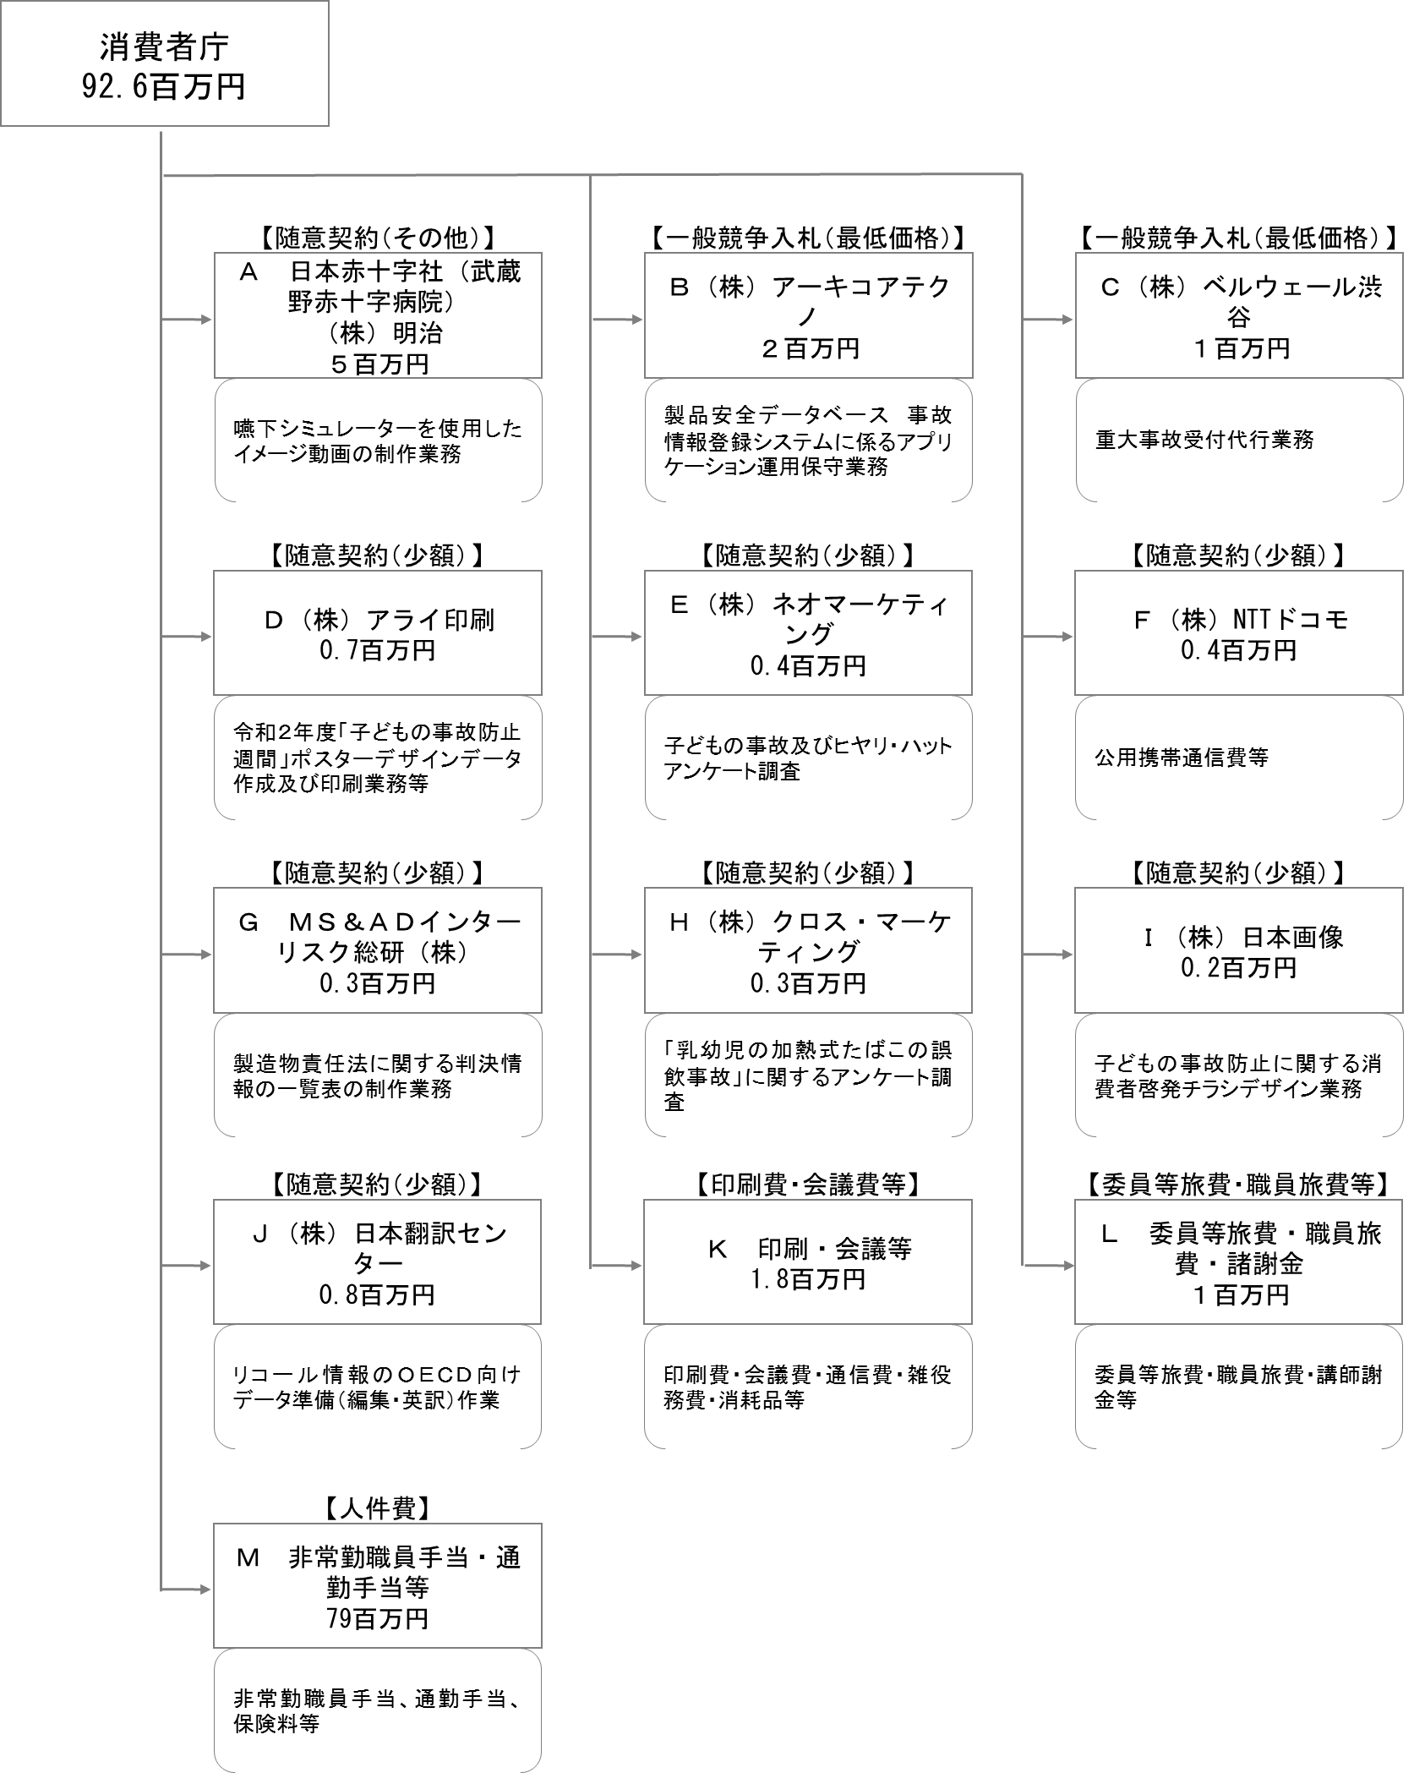

 |  |  |  | A.日本赤十字社（武蔵野赤十字病院） |  |  |  |  |  |  |  |  |  |  |  |  | B.（株）アーキコアテクノ
 |  |  |  | 費 目 |  |  | 使 途 |  |  |  |  |  |  |  | 金 額 (百万円） |  | 費 目 |  |  | 使 途 |  |  |  |  |  |  |  |  |  | 金 額 (百万円）
 |  |  |  | 雑役務費 その他 |  |  | 嚥下シミュレーターを使用したイメージ動画の制作業務 |  |  |  |  |  |  |  | 4 |  | 雑役務費 その他 |  |  | 製品安全データベース 事故情報登録システムに係るアプリケーション運用保守業務 |  |  |  |  |  |  |  |  |  | 2
...

